工作表1
復健部位 | 復健名稱 | 動作解釋 | 動作流程圖 | 運動頻率 | 資料來源
翻身 | 健肢抬臀 | 1.臀部抬高2.翻向患側 | 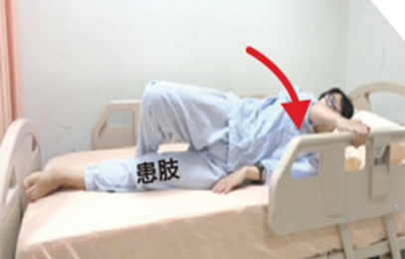 | X | https://www.chimei.org.tw/main/cmh_department/59012/info/7540/A7540105.html
翻身 | 翻向健側 | 1.手抓向健側床欄2.翻向健側 | 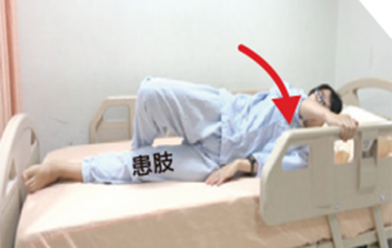 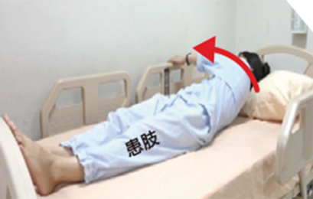 | X | https://www.chimei.org.tw/main/cmh_department/59012/info/7540/A7540106.html
足部 | 伸膝踩床尾板／踝幫浦 | 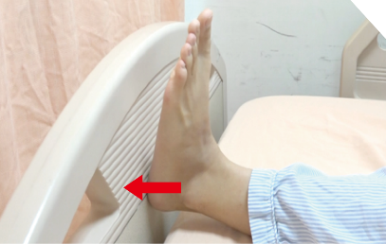 1.腳底平貼2.腳跟踩床尾板3.腳尖踩床尾板 | 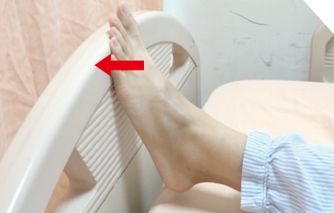 | X | https://www.chimei.org.tw/main/cmh_department/59012/info/7540/A7540107.html
髖部 | 下肢開合 | 患腳向外開、向內併攏腳趾朝天 | 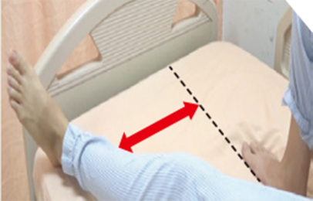 | X | https://www.chimei.org.tw/main/cmh_department/59012/info/7540/A7540108.html
髖部 | 抬臀運動 | 1.雙腳屈膝踩床2.將臀部慢慢抬高 | 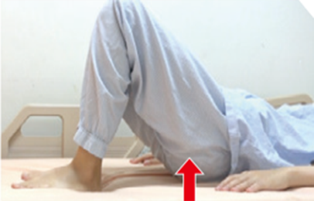 1.將枕頭墊在大腿後 | X | https://www.chimei.org.tw/main/cmh_department/59012/info/7540/A7540109.html
膝部 | 抬小腿 | 1.將枕頭墊在大腿後2.足跟離開床面，做伸膝運動 | 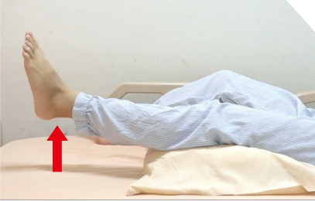 | X | https://www.chimei.org.tw/main/cmh_department/59012/info/7540/A7540110.html
膝部 | 直膝抬腿 | 1.伸直膝2.將腿舉高 | 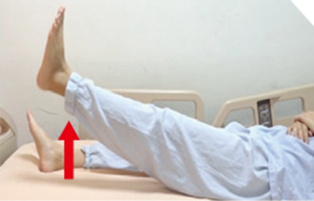 | X | https://www.chimei.org.tw/main/cmh_department/59012/info/7540/A7540111.html
膝部 | 滑足跟 | 1.將膝部伸直2.膝部彎曲，足跟不可離開床面 | 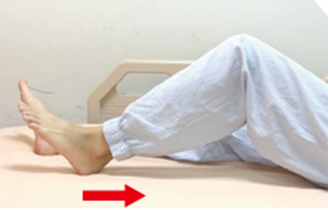 | X | https://www.chimei.org.tw/main/cmh_department/59012/info/7540/A7540112.html
膝部 | 床邊屈伸膝 | 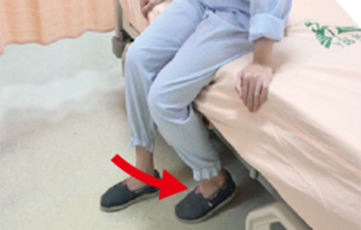 1.彎膝2.伸膝抬起小腿 | 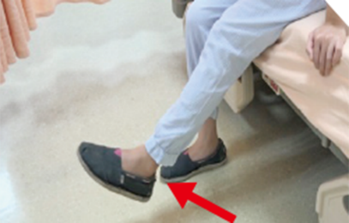 | X | https://www.chimei.org.tw/main/cmh_department/59012/info/7540/A7540113.html
下肢 | 滾筒屈伸膝 | 1.彎曲膝2.伸直膝 | 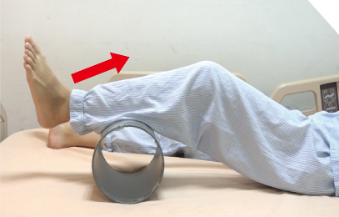 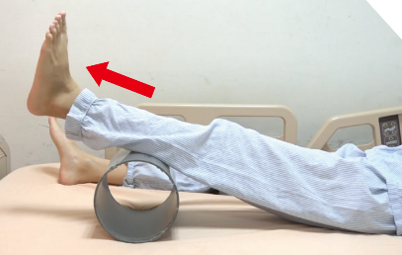 | X | https://www.chimei.org.tw/main/cmh_department/59012/info/7540/A7540114.html
下肢 | 直膝提腿－提腿帶輔助 | 1.彎曲膝2.腿先用力抬高，再用手拉高帶子輔助 | 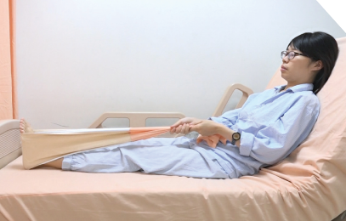 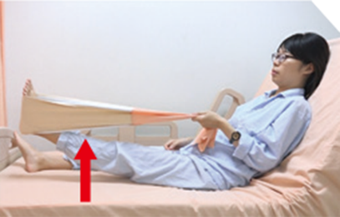 | X | https://www.chimei.org.tw/main/cmh_department/59012/info/7540/A7540115.html

